Лист1
№ | Содержание операции | Эксиз | Оборудование, инструменты и приспособления
1 | Составить цели, задачи проекта | 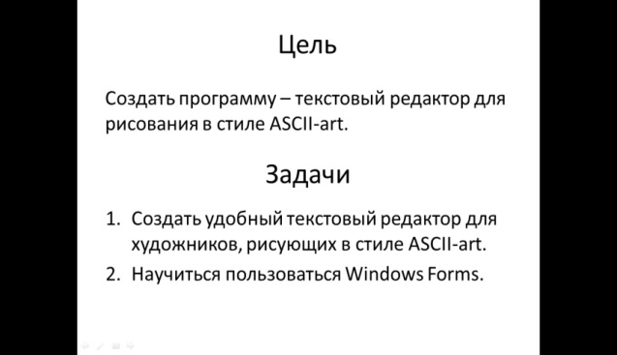 | Microsoft PowerPoint
2 | Составить технологическую карту проекта | 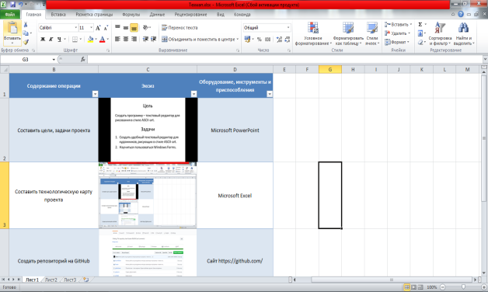 | Microsoft Excel
3 | Создать репозиторий на GitHub | 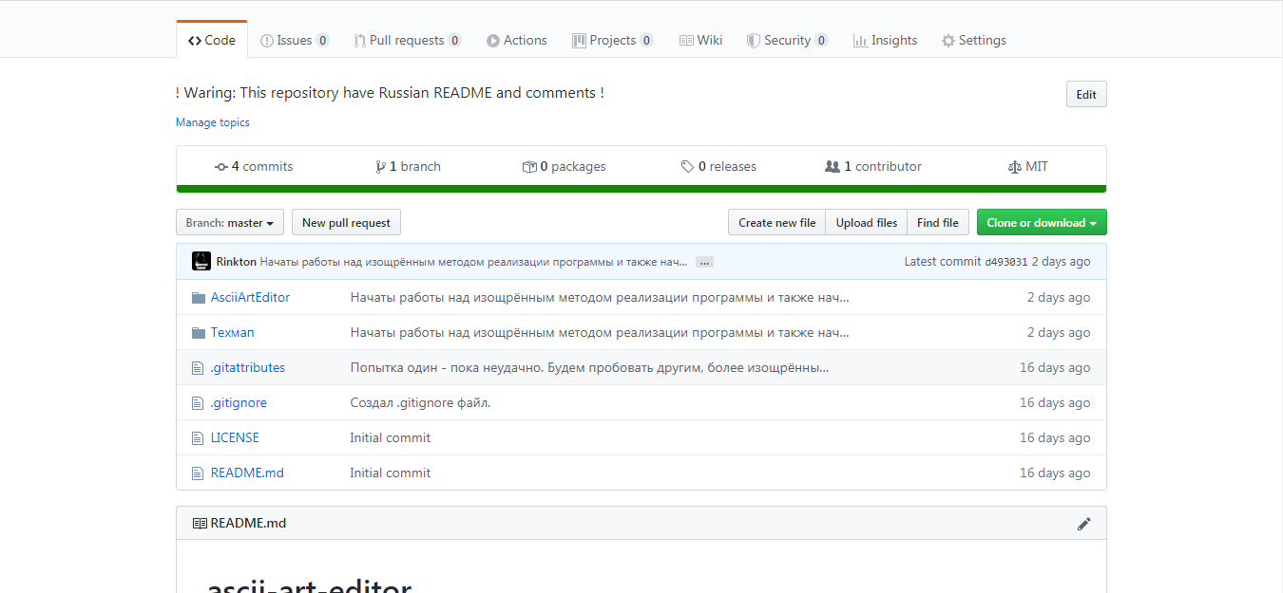 | Сайт https://github.com/
4 | Создать проект ASCII Art Editor в Visual Studio, соединить его с репозиторием GitHub | 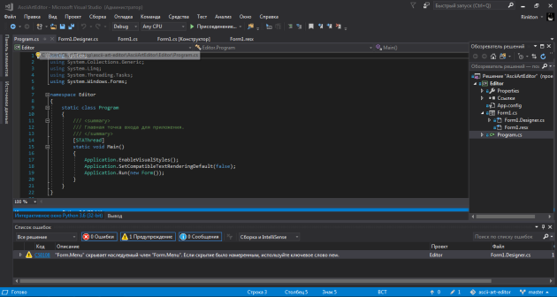 | Visual Studio 2017
5 | Создать интерфейс программы с помощью Windows Forms |  | Visual Studio 2017, Windows Forms
6 | Сделать так, чтобы при открытии программы генерировались "поля для символов" |  | Visual Studio 2017, Windows Forms
7 | Дать возможность сохранить файл |  | Visual Studio 2017, Windows Forms
8 | Дать возможность открыть файл | 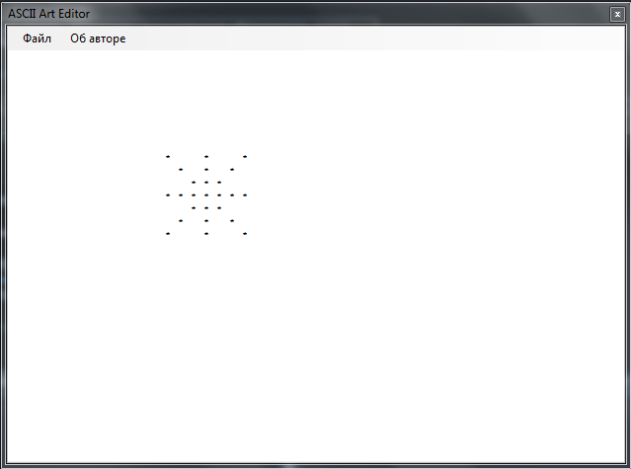 | Visual Studio 2017, Windows Forms
9 | Добавить кнопку "Об авторе", которая будет выдавать информацию о создателе (Не, ну запатентовать проект-то надо) | 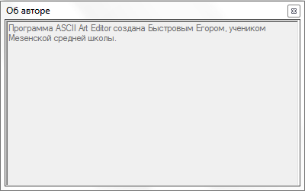 | Visual Studio 2017, Windows Forms

